送货单
蘇州瑞福龍電子有限公司 |  |  |  |  |  | 送 货 单
VIRTUE Electronics Co.,Ltd. |  |  |  |  |  |  |  | Ｎｏ． | 260616-1
客户名称 | 浙江鸿星电子科技有限公司 |  |  |  |  |  | 送货日期： | 2026-06-16 |  |  |  |  |  |  |  | 前期 |  | 后期
客户P/O No. |  | 品名 | 料件编号 / 规格 | 数量（R） | 批次号 | 二维码 | 合计(M) | 订单残数(R) | 备注 | 订单总数量 | 2026-05-29 | 2026-06-10 | 2026-06-16 | 订单残数 |  | 项次 |  | 项次
QP2A2-2605000012 |  | 底胶带/3225 | XPBAF3225-001 / W=8 3.4*2.7*0.8 500M 3225 | 150 | MO26051093 MO26051094 MO26051095 MO26051096 MO26051097 MO26051098 MO26051099 MO26051102 MO26051103 | 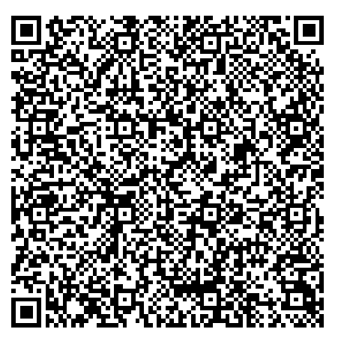 | 75000 | 497R |  | 800 | 63 | 90 | 150 | 497 | 800卷有两个项次注意 | 1 | 400R | 3 | 400R
QP2A2-2605000012 |  | 上胶带 | XPBBF-001 / 5.3*300M VHSTD 透明 | 200 | MO26052129 MO26052132 |  | 60000 | 800R |  | 1300 | 100 | 200 | 200 | 800 | 1300卷有两个项次注意 | 2 | 600R | 4 | 700R
★ 随货:产品检验报告；其它： 有 / 无 内容：
* 送货单上之名称规格料号等填写不得随意更改。

 |  |  |  |  |  |  | 签收人 | 送货人 | 业务
 |  |  |  |  |  |  |  |  | 陈晓艳

